刘娇
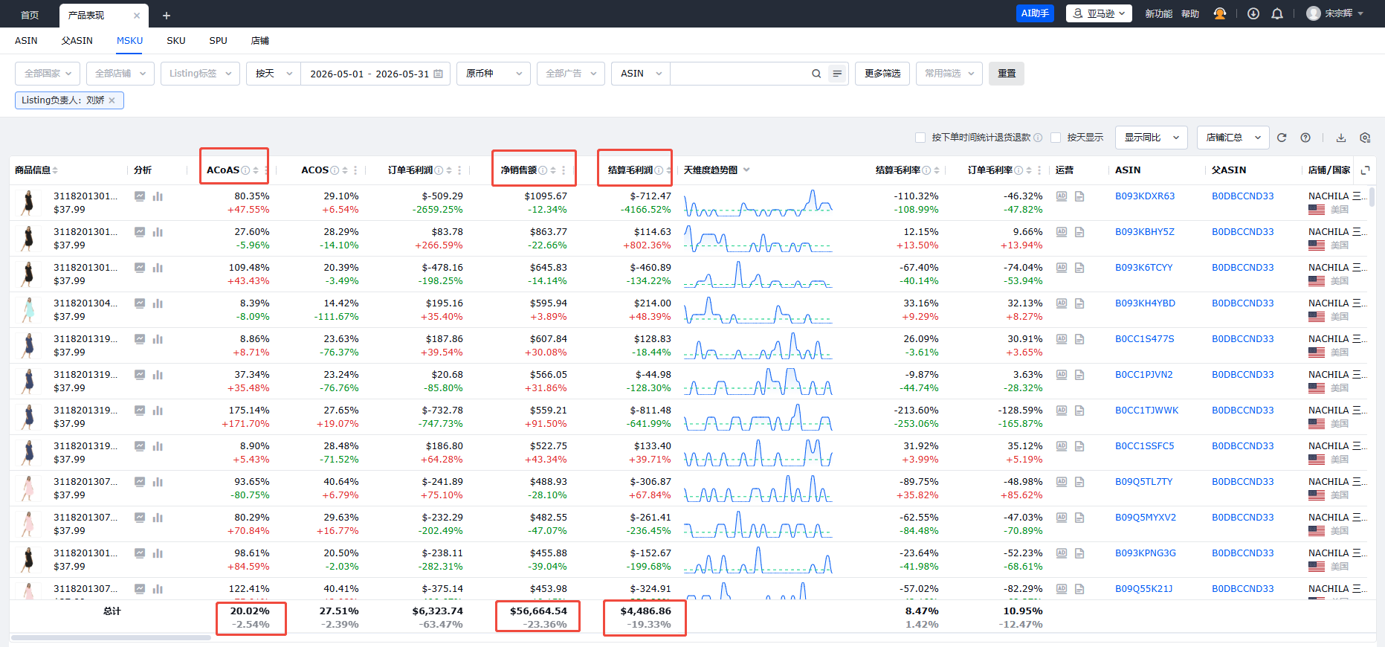
B2C事业三部绩效考核表2026
 | 得分合计： |  |  |  |  |  | 岗位： | 运营 | 姓名： | 刘娇 | 月份：5
KPI项目 | 衡量标准 | 权重 分值 | KPI目标 |  |  |  | 实际完成值 | 数据采集来源 | 数据来源部门 | 采集时间 | 结果
 |  |  | 0.8 | 1 | 1.1 | 1.2 |  |  |  |  | 来源评价
acos | 核算公式：广告花费/广告销售额 取值四舍五入，如ACOS高于32%，本考核项为0分 | 25 | 31%-32% | 29%-30% | 25%-28% | 低于25% | 27.76% | 亚马逊后台 | 事业三部 | 月底 | 27.5
acoas（广告花费占比） | 核算公式：广告花费/净销售额 达成值四舍五入，取整数 如广告花费占比高于20%，本考核项为0分 | 25 | 19%-20% | 18%-19% | 17%-18% | 低于17% | 20.02% | 领星 | 事业三部 | 月底 | 0
利润同比增长 | 核算公式：（当期结算利润-去年同期结算利润）/去年同期结算利润,去年同期利润不足$3000，需在$3000基础增长，如增长低于10%，本考核项0分 | 35 | 10%-15% | 16%-20% | 25%-30% | 高于31% | -19.33% | 领星 | 事业三部 | 月底 | 0
FBA超龄库存占比 | 核算公式：271+库存数/负责款式总库存数，如占比大于10%，本考核项为0分 | 15 | 7%-10% | 4%-6% | 0%-3% | 0% | 20.12% | 亚马逊后台 | 事业三部 | 月底 | 0 | 30.07%
其他：绩效表推迟提交/天 |  | 扣绩效考核分 |  |  |  |  | 最终得分 | 27.5 |  |  | 27.5
考核签字： | 考核者： |  |  |  |  |  | 被考核者：
备注：1.绩效考核总分值100分，绩效得分权重＝考评得分/100*100%
2.扣分说明： 绩效考核须在4号前提交，每延迟1天提交个人扣1分；延迟3天个人扣6分，以此类推，延迟5天及以上当月绩效为0。
3.月度绩效奖金金额为1500元作为正激励，总分值低于80分，无绩效奖金，总分值大于等于80分且利润超过$3000，绩效奖金核算公式= 绩效奖金金额*（绩效得分/100）
4.月度绩效得分大于等于80分，且利润增长大于等于16%有资格参与月度奖金评定，月度奖金评定参考月度奖金评定标准。
5.累计3个月绩效得分低于80分，视为岗位不胜任，发不胜任通知，进入培训观察期，培训观察期结束后，累计两个月绩效得分低于80分， 解除劳动关系
销售额同比增长 | 16%-20% | 21%-25% | 26%-30% | 31%-35% | 36%-40% | 41%-45% | 46%-50%
利润基数 | $5,000 | $5,000 | $5,000 | $7,000 | $7,000 | $8,000 | $8,000
系数 | 0.3 | 0.5 | 0.7 | 0.9 | 1.1 | 1.3 | 1.5
奖金 | 600 | 1000 | 1400 | 1800 | 2200 | 2600 | 3000
净销售额同比 | -23.36%

张鸽
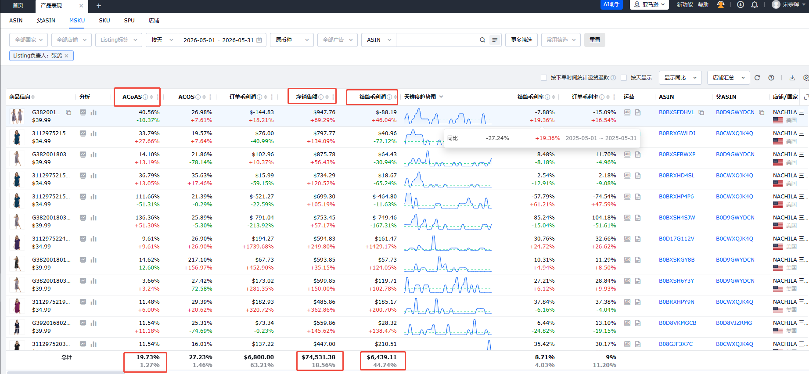
B2C事业三部绩效考核表2026
 | 得分合计： |  |  |  |  |  | 岗位： | 运营 | 姓名： | 张鸽 | 月份：5
KPI项目 | 衡量标准 | 权重 分值 | KPI目标 |  |  |  | 实际完成值 | 数据采集来源 | 数据来源部门 | 采集时间 | 结果
 |  |  | 0.8 | 1 | 1.1 | 1.2 |  |  |  |  | 来源评价
acos | 核算公式：广告花费/广告销售额 取值四舍五入，如ACOS高于32%，本考核项为0分 | 25 | 31%-32% | 29%-30% | 25%-28% | 低于25% | 26.93% | 亚马逊后台 | 事业三部 | 月底 | 27.5
acoas（广告花费占比） | 核算公式：广告花费/净销售额 达成值四舍五入，取整数 如广告花费占比高于20%，本考核项为0分 | 25 | 19%-20% | 18%-19% | 17%-18% | 低于17% | 19.73% | 领星 | 事业三部 | 月底 | 20
利润同比增长 | 核算公式：（当期结算利润-去年同期结算利润）/去年同期结算利润,去年同期利润不足$3000，需在$3000基础增长，如增长低于10%，本考核项0分 | 35 | 10%-15% | 16%-20% | 25%-30% | 高于31% | 44.74% | 领星 | 事业三部 | 月底 | 42
FBA超龄库存占比 | 核算公式：271+库存数/负责款式总库存数，如占比大于10%，本考核项为0分 | 15 | 7%-10% | 4%-6% | 0%-3% | 0% | 33.57% | 亚马逊后台 | 事业三部 | 月底 | 0 | 33.57%
其他：绩效表推迟提交/天 |  | 扣绩效考核分 |  |  |  |  | 最终得分 | 89.5 |  |  | 89.5
考核签字： | 考核者： |  |  |  |  |  | 被考核者：
备注：1.绩效考核总分值100分，绩效得分权重＝考评得分/100*100%
2.扣分说明： 绩效考核须在4号前提交，每延迟1天提交个人扣1分；延迟3天个人扣6分，以此类推，延迟5天及以上当月绩效为0。
3.月度绩效奖金金额为1500元作为正激励，总分值低于80分，无绩效奖金，总分值大于等于80分且利润超过$3000，绩效奖金核算公式= 绩效奖金金额*（绩效得分/100）
4.月度绩效得分大于等于80分，且利润增长大于等于16%有资格参与月度奖金评定，月度奖金评定参考月度奖金评定标准。
5.累计3个月绩效得分低于80分，视为岗位不胜任，发不胜任通知，进入培训观察期，培训观察期结束后，累计两个月绩效得分低于80分， 解除劳动关系
销售额同比增长 | 16%-20% | 21%-25% | 26%-30% | 31%-35% | 36%-40% | 41%-45% | 46%-50%
利润基数 | $5,000 | $5,000 | $5,000 | $7,000 | $7,000 | $8,000 | $8,000
系数 | 0.3 | 0.5 | 0.7 | 0.9 | 1.1 | 1.3 | 1.5
奖金 | 600 | 1000 | 1400 | 1800 | 2200 | 2600 | 3000
净销售额同比 | -18.56%

宋慧
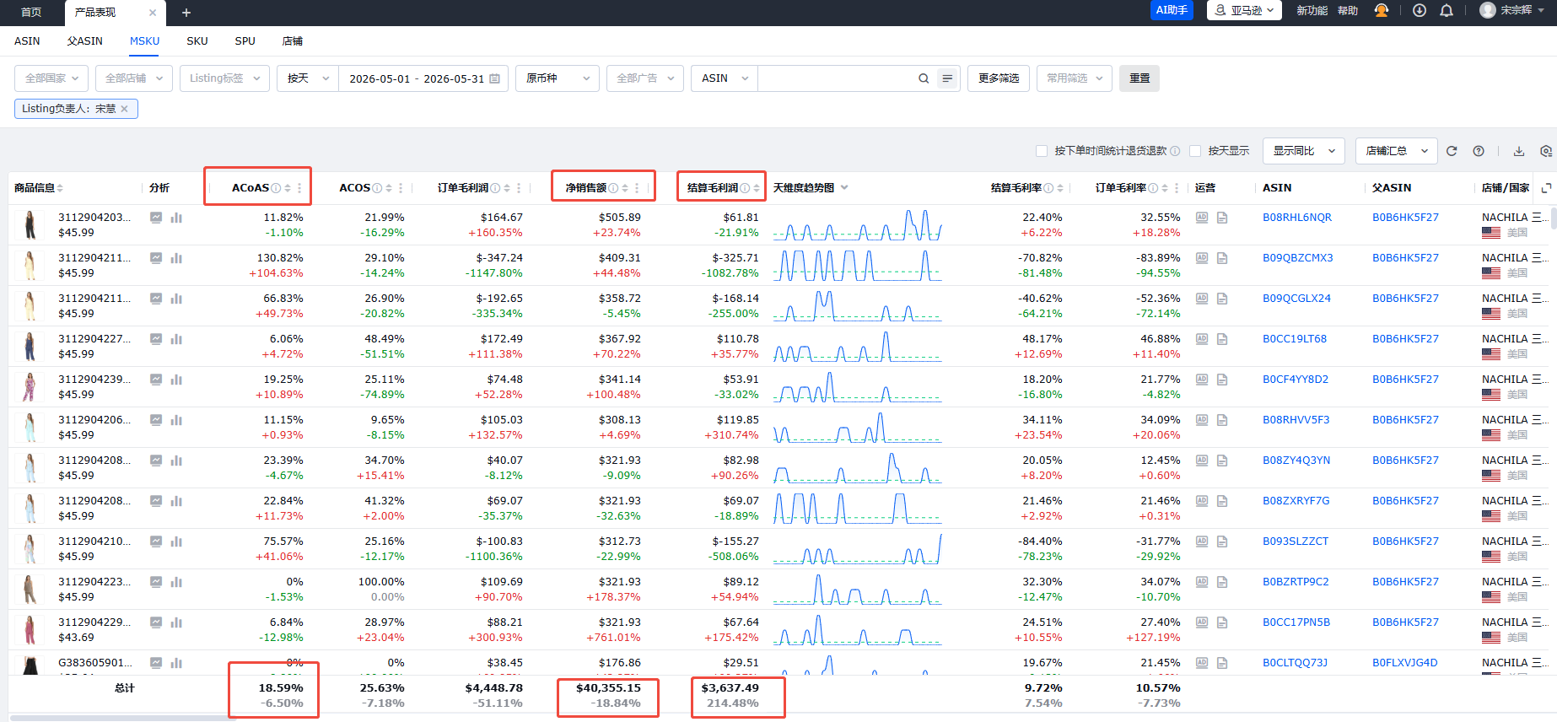
B2C事业三部绩效考核表2026
 | 得分合计： |  |  |  |  |  | 岗位： | 运营 | 姓名： | 宋慧 | 月份：5
KPI项目 | 衡量标准 | 权重 分值 | KPI目标 |  |  |  | 实际完成值 | 数据采集来源 | 数据来源部门 | 采集时间 | 结果
 |  |  | 0.8 | 1 | 1.1 | 1.2 |  |  |  |  | 来源评价
acos | 核算公式：广告花费/广告销售额 取值四舍五入，如ACOS高于32%，本考核项为0分 | 25 | 31%-32% | 29%-30% | 25%-28% | 低于25% | 25.51% | 亚马逊后台 | 事业三部 | 月底 | 27.5
acoas（广告花费占比） | 核算公式：广告花费/净销售额 达成值四舍五入，取整数 如广告花费占比高于20%，本考核项为0分 | 25 | 19%-20% | 18%-19% | 17%-18% | 低于17% | 18.59% | 领星 | 事业三部 | 月底 | 25
利润同比增长 | 核算公式：（当期结算利润-去年同期结算利润）/去年同期结算利润,去年同期利润不足$3000，需在$3000基础增长，如增长低于10%，本考核项0分 | 35 | 10%-15% | 16%-20% | 25%-30% | 高于31% | 214.48% | 领星 | 事业三部 | 月底 | 42
FBA超龄库存占比 | 核算公式：271+库存数/负责款式总库存数，如占比大于10%，本考核项为0分 | 15 | 7%-10% | 4%-6% | 0%-3% | 0% | 33.09% | 亚马逊后台 | 事业三部 | 月底 | 0 | 33.09%
其他：绩效表推迟提交/天 |  | 扣绩效考核分 |  |  |  |  | 最终得分 | 94.5 |  |  | 94.5
考核签字： | 考核者： |  |  |  |  |  | 被考核者：
备注：1.绩效考核总分值100分，绩效得分权重＝考评得分/100*100%
2.扣分说明： 绩效考核须在4号前提交，每延迟1天提交个人扣1分；延迟3天个人扣6分，以此类推，延迟5天及以上当月绩效为0。
3.月度绩效奖金金额为1500元作为正激励，总分值低于80分，无绩效奖金，总分值大于等于80分且利润超过$3000，绩效奖金核算公式= 绩效奖金金额*（绩效得分/100）
4.月度绩效得分大于等于80分，且利润增长大于等于16%有资格参与月度奖金评定，月度奖金评定参考月度奖金评定标准。
5.累计3个月绩效得分低于80分，视为岗位不胜任，发不胜任通知，进入培训观察期，培训观察期结束后，累计两个月绩效得分低于80分， 解除劳动关系
销售额同比增长 | 16%-20% | 21%-25% | 26%-30% | 31%-35% | 36%-40% | 41%-45% | 46%-50%
利润基数 | $5,000 | $5,000 | $5,000 | $7,000 | $7,000 | $8,000 | $8,000
系数 | 0.3 | 0.5 | 0.7 | 0.9 | 1.1 | 1.3 | 1.5
奖金 | 600 | 1000 | 1400 | 1800 | 2200 | 2600 | 3000
净销售额 | -18.84

秦佳琦
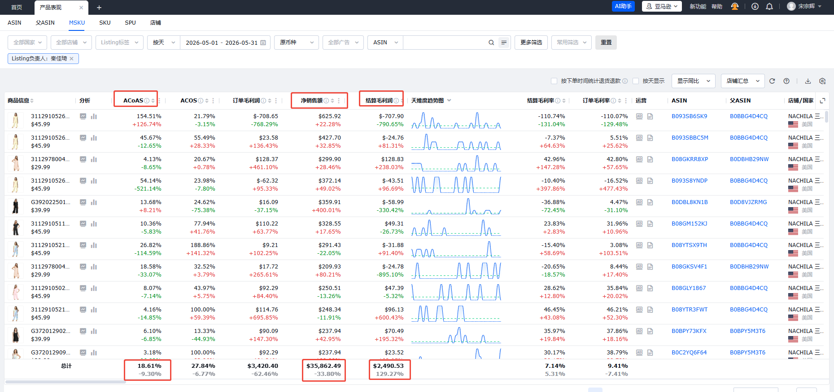
B2C事业三部绩效考核表2026
 | 得分合计： |  |  |  |  |  | 岗位： | 运营 | 姓名： | 秦佳琦 | 月份：5
KPI项目 | 衡量标准 | 权重 分值 | KPI目标 |  |  |  | 实际完成值 | 数据采集来源 | 数据来源部门 | 采集时间 | 结果
 |  |  | 0.8 | 1 | 1.1 | 1.2 |  |  |  |  | 来源评价
acos | 核算公式：广告花费/广告销售额 取值四舍五入，如ACOS高于32%，本考核项为0分 | 25 | 31%-32% | 29%-30% | 25%-28% | 低于25% | 29.18% | 亚马逊后台 | 事业三部 | 月底 | 25
acoas（广告花费占比） | 核算公式：广告花费/净销售额 达成值四舍五入，取整数 如广告花费占比高于20%，本考核项为0分 | 25 | 19%-20% | 18%-19% | 17%-18% | 低于17% | 18.61% | 领星 | 事业三部 | 月底 | 25
利润同比增长 | 核算公式：（当期结算利润-去年同期结算利润）/去年同期结算利润,去年同期利润不足$3000，需在$3000基础增长，如增长低于10%，本考核项0分 | 35 | 10%-15% | 16%-20% | 25%-30% | 高于31% | 129.27% | 领星 | 事业三部 | 月底 | 0
FBA超龄库存占比 | 核算公式：271+库存数/负责款式总库存数，如占比大于10%，本考核项为0分 | 15 | 7%-10% | 4%-6% | 0%-3% | 0% | 27.81% | 亚马逊后台 | 事业三部 | 月底 | 0 | 37.01%
其他：绩效表推迟提交/天 |  | 扣绩效考核分 |  |  |  |  | 最终得分 |  |  |  | 50
考核签字： | 考核者： |  |  |  |  |  | 被考核者：
备注：1.绩效考核总分值100分，绩效得分权重＝考评得分/100*100%
2.扣分说明： 绩效考核须在4号前提交，每延迟1天提交个人扣1分；延迟3天个人扣6分，以此类推，延迟5天及以上当月绩效为0。
3.月度绩效奖金金额为1500元作为正激励，总分值低于80分，无绩效奖金，总分值大于等于80分且利润超过$3000，绩效奖金核算公式= 绩效奖金金额*（绩效得分/100）
4.月度绩效得分大于等于80分，且利润增长大于等于16%有资格参与月度奖金评定，月度奖金评定参考月度奖金评定标准。
5.累计3个月绩效得分低于80分，视为岗位不胜任，发不胜任通知，进入培训观察期，培训观察期结束后，累计两个月绩效得分低于80分， 解除劳动关系

销售额同比增长 | 16%-20% | 21%-25% | 26%-30% | 31%-35% | 36%-40% | 41%-45% | 46%-50%
利润基数 | $5,000 | $5,000 | $5,000 | $7,000 | $7,000 | $8,000 | $8,000
系数 | 0.3 | 0.5 | 0.7 | 0.9 | 1.1 | 1.3 | 1.5
奖金 | 600 | 1000 | 1400 | 1800 | 2200 | 2600 | 3000
净销售额同比 | -33.8

